シートのロック解除方法
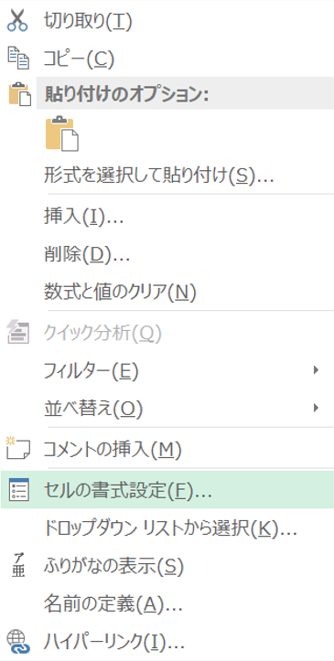
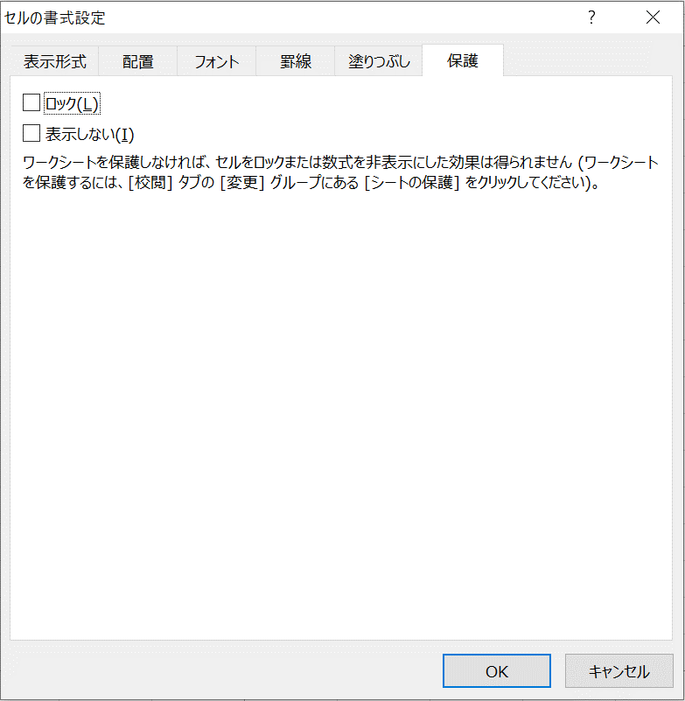
参加申込をされる皆様へ（お願い）

シートのロック解除をした場合においても、
・シート内の行および列の挿入/削除
・設問部分の編集 | は、絶対にしないで下さい。

●シートのロック解除方法
上部の「校閲」タブ → シートの保護解除 → パスワード入力

●シートのロック解除パスワード
abc

●シートをロックした際に、一部のセルのみ入力可能な状態にする方法
入力可能にしたいセルを選択し、右クリックで「セルの書式設定」を選択
→保護のタブより、ロックのチェックを外す
→上部の「校閲」タブ内の「シートの保護」を実行

セルの書式設定

商品1
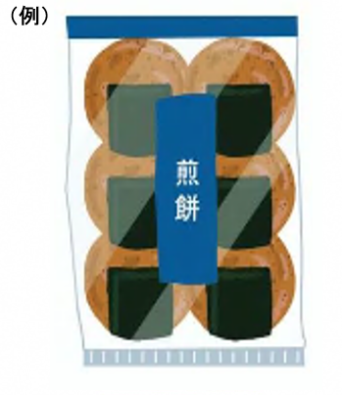 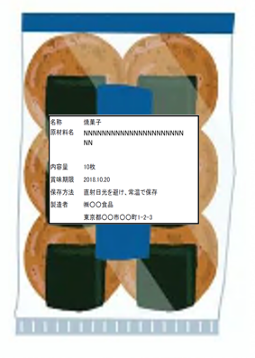
福岡アジアビジネスセンター主催_商談会申込資料
商品情報シート1

商談会名 | 台湾商談会 |  |  |  |  |  |  |  |  |  |  |  | ←企業情報シートから自動転記

（ふりがな） |  |  |  |  |  |  |  |  | （ふりがな） |  |  |  | ←企業情報シートから自動転記
企業名 |  |  |  |  |  |  |  |  | 担当者名 |  |  |  | ←企業情報シートから自動転記

（ふりがな）
商品名
国内小売価格 | （税抜） |  | （税込） |  |  | 賞味期限 （食品の場合）
 |  | 円 |  |  | 円
国内卸売価格 | （税抜） |  | （税込） |  |  | 保存方法 |  |  |  |  | →特殊な場合は具体的に入力
 |  | 円 |  |  | 円
今回提案価格 （国内輸送費除く) | （税抜） |  | （税込） |  |  | 提供可能時期 |  |  |  |  | →通年でない場合は時期を入力
 |  | 円 |  |  | 円
内容量 (1個当たり) | 単位がわかるように適宜入力してください |  |  |  |  | 寸法 （1個当たり：mm） |  | 幅（W） |  | 奥行（D） |  | 高さ（H）

標準梱包 | 1ケース当たり入数 |  |  | 1ケース当たり重量 |  |  |  | 1ケース当たり寸法(mm)
 |  |  |  |  |  |  | kg | 幅（W） |  | 奥行（D） |  | 高さ（H）

販売エリア の制限 |  | →「あり」の場合、制限しているエリア等を入力してください

受注数量の 条件 |  | →「あり」の場合、具体的に条件の記載が可能であれば入力してください

原材料
主要原材料 産地 |  |  |  |  |  | 取得した認証 （ISO/HACCP等） |  | あれば入力してください

（ふりがな） |  |  |  |  |  | 当商品の 海外販売実績 |  |  |  |  | →実績のある国・地域を入力
製造者名
商品PR文
商品の写真
NNNNNNNNNNNNNNNNNNNNNNNN

